功能&逻辑
逆天改命玩法

 | 功能入口 |  |  |  |  | 逆天改命基本规则
 |  |  |  |  |  | 1.设计目的是什么
 | 1.主界面点击【逆天改命】npc进入 |  |  |  |  | ▶ | 提供属性升级途径，不同命格消耗材料不同

 |  |  |  |  |  | 2.解锁方式
 |  |  |  |  |  | ▶ | 玩家到达指定角色等级和转生等级后开放。
 |  |  |  |  |  | 3.基本规则
 |  |  |  |  |  | ▶ | 逆天改命一共分为10个命格，分为普通和极品
 |  |  |  |  |  | ▶ | 不同类型的命格所消耗的材料不同
 |  |  |  |  |  | ▶ | 升级命格具有成功率，失败不返还材料

 |  |  |  |  |  | 4.数值节奏
 |  |  |  |  |  | ▶
 |  | 参考图标
 | 逆天改命【当前为示例】
2
3
5
1
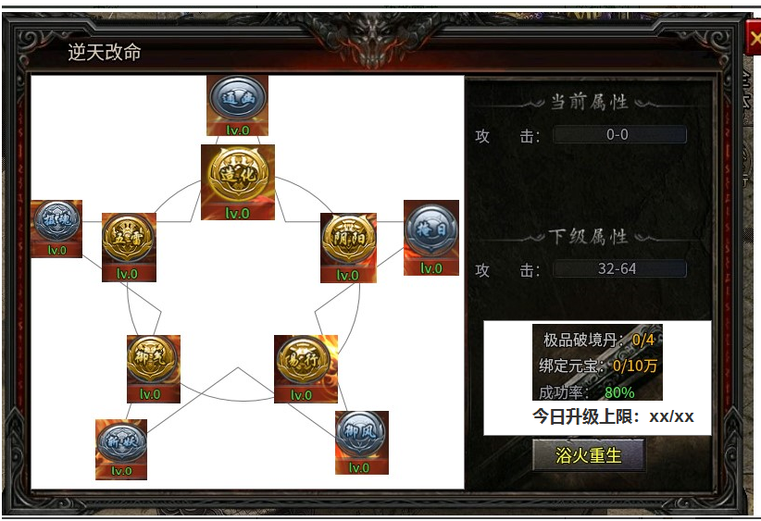
 |  |  | 1 | 页签名称 | 1 | 页签名称
 |  |  | ▶ | 显示页签名称 | ▶ | 显示页签名称

 |  |  | 2 | 命格页签显示
 |  |  | ▶ | 需要显示不同类型的命格和等级 | 2 | 命格页签显示
 |  |  | ▶ | 选中命格时有选中效果 | ▶ | 需要显示不同类型的命格和等级
 |  |  | ▶ | 选中命格后，右边的属性信息和升级所需信息栏跟随变化 | ▶ | 选中命格时有选中效果
 |  |  |  |  | ▶ | 选中命格后，右边的属性信息和升级所需信息栏跟随变化

 |  |  | 3 | 属性信息栏 | 3 | 属性信息栏
 |  |  | ▶ | 显示选中命格的属性信息，模型随选中状态变化 | ▶ | 显示选中命格的属性信息，模型随选中状态变化
 |  |  | ▶ | 当未升级状态下，对应属性显示0 | ▶ | 当未升级状态下，对应属性显示0
 |  |  |  | 升到满级后，下级属性显示“已升到满级” |  | 升到满级后，下级属性显示“已升到满级”
4
 |  |  | 4 | 升级信息栏 | 4 | 升级信息栏
 |  |  | ▶ | 选中命格后信息栏内容跟随变化 | ▶ | 选中命格后信息栏内容跟随变化
 |  |  |  | 显示所需材料，背包内材料数量/升级所需材料 |  | 显示所需材料，背包内材料数量/升级所需材料
 |  |  |  | 若材料不足，显示橙色。材料足够时，显示绿色 |  | 若材料不足，显示橙色。材料足够时，显示绿色
 |  |  | ▶ | 若该命格已满级，材料显示消失。按钮显示“已满级”，并置灰，不可点击 | ▶ | 若该命格已满级，材料显示消失。按钮显示“已满级”，并置灰，不可点击
 |  |  | ▶ | 今日上限（新增） | ▶ | 今日上限（新增）
 |  |  |  | 类型道具限制每日升级上限10次 |  | 类型道具限制每日升级上限10次
 |  |  |  | 今日升级上限：剩余次数/总次数 |  | 今日升级上限：剩余次数/总次数
 |  |  |  | 当剩余次数大于0时，颜色显示为绿色。等于0时，显示橙色 |  | 当剩余次数大于0时，颜色显示为绿色。等于0时，显示橙色
 |  |  |  | 当剩余次数为0时，则提示“今日剩余升级次数不足” |  | 当剩余次数为0时，则提示“今日剩余升级次数不足”
 |  |  | 5 | 关闭按钮 | 5 | 关闭按钮
 |  |  | ▶ | 点击关闭该页签 | ▶ | 点击关闭该页签

功能美需
UI需求

 | 序号 | 类型 | 对应界面 | 内容 | 功能需求 | 策划建议 | 参考图
 | 1 | UI | 逆天改命界面 | 逆天改命界面 | 详见界面功能设计 |  | 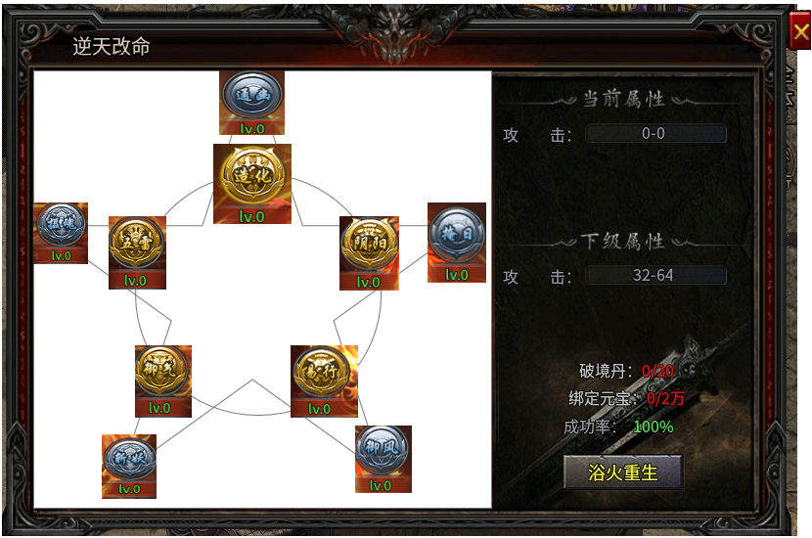
 | 2 | UI
 | 3 | UI
 | 4 | UI
 | 5 | UI
 | 6 | UI
 | 7 | UI
 | 8 | UI
 | 9 | UI
 | 10 | UI
 | 11 | UI
 | 12 | UI
 | 13 | UI
 | 14 | UI
 | 15 | UI
 | 16 | UI
 | 17 | UI
 | 18 | UI
 | 19 | UI

背景图需求

 | 序号 | 类型 | 对应界面 | 内容 | 功能需求 | 策划建议 | 参考图
 | 1 | 2D原画 | 逆天改命背景原画 | 逆天改命背景原画 | 逆天改命背景图
 | 3 | 2D原画
 | 4 | 2D原画
 | 5 | 2D原画
 | 6 | 2D原画

道具图标需求

 | 序号 | 类型 | 图标需求 | 内容描述 | 功能需求 | 尺寸需求 | 参考图

动效需求

 | 序号 | 类型 | 内容 | 描述 | 功能需求 | 策划建议 | 参考图
 | 1
 | 2

其他 （ICON，模型，表情等）

 | 序号 | 类型 | 内容 | 描述 | 功能需求 | 参考图 | 美术资源定稿 存档路径（美术填写）
 | 1 | 2D原画 | 逆天改命-普通命格展示 | 需分为普通命格展示 | 普通类型命格：通幽，掩日，御风，驾火，夺摄 | 
 | 2 | 2D原画 | 逆天改命-极品命格展示 | 需分为极品命格展示 | 极品类型命格：造化，阴阳，易行，御气，五雷 | 
 | 3
 | 4
 | 5
 | 6
 | 7
 | 8
 | 9
 | 10
 | 11
 | 12
 | 13
 | 14
 | 15
 | 16
 | 17
 | 18
 | 19

